iPhone
NAME | PACKING | PHOTO | ЦЕНА, USD/шт. [от 100 шт.] | ЦЕНА, USD/шт. [от 200 шт.] | ЦЕНА, USD/шт. [от 500 шт.] | ЦЕНА, USD/шт. [от 1000 шт.] | ЦЕНА, USD/шт. [от 3000 шт.]
Блок питания APPLE 1А плоский Оригинальное качество | Картон, оригинального качества | 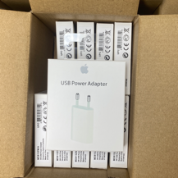 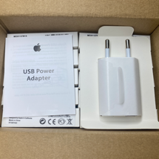 | 3.55 | 3.48 | 3.3 | 3.18
Блок питания APPLE 1А плоский Качество [A] | Пакет | 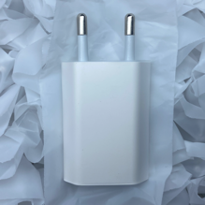 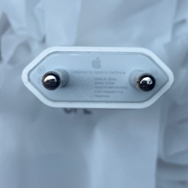 |  | 1.67 | 1.33 | 0.92 | 0.9
Блок питания APPLE 1А плоский Качество [B] | Пакет | 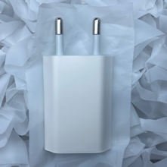 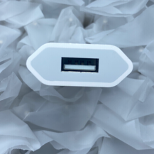 |  | 0.85 | 0.81 | 0.77 | 0.68
Блок питания APPLE Мощность 20W, EU Качество [A] | Картон, хорошего качества | 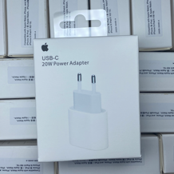 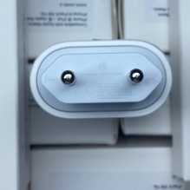 | 3.66 | 3.54 | 3.12 | 2.96
Блок питания APPLE Мощность 20W, EU Оригинальное качество | Картон, оригинального качества | 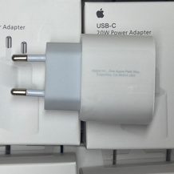 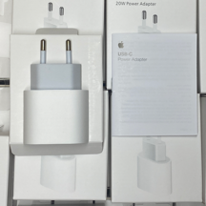 | 9.42 | 9.18 | 8.76 | 8.28
Кабель питания APPLE Lighting - TYPE-C Оригинальное качество | Картон, оригинального качества | 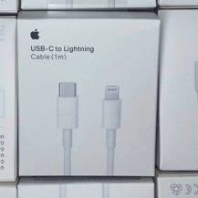 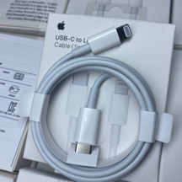 | 5.52 | 5.06 | 4.72 | 4.61
Кабель питания APPLE Lighting - USB Оригинальное качество | Картон, оригинального качества | 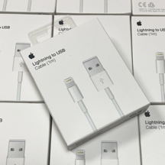 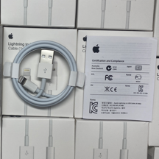 | 4.45 | 4.12 | 3.98 | 3.86
Кабель питания APPLE Lighting - USB Качество [A] | Бумажная свертка + пакет | 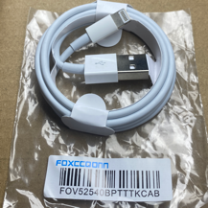 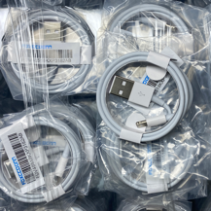 | 1.72 | 1.42 | 1.09 | 0.85
Кабель питания APPLE Lighting - USB Качество [В] | Бумажная свертка + пакет | 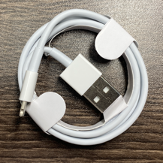 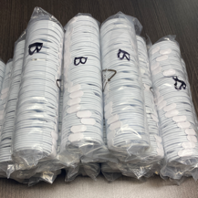 |  | 0.77 | 0.68 | 0.59 | 0.47
Кабель питания APPLE Lighting - USB Качество [С] | Бумажная свертка + пакет | 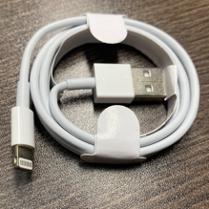 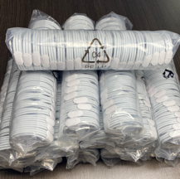 |  | 0.48 | 0.44 | 0.39 | 0.31
Наушники Earphones APPLE Lighting Оригинальное качество | Картон, оригинального качества | 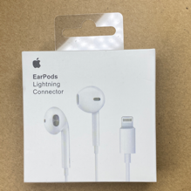 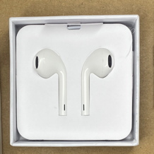 | 10.13 | 9.85 | 9.08 | 8.82
Наушники Earphones APPLE Lighting Качество [В] | Картон, комплектная упаковка | 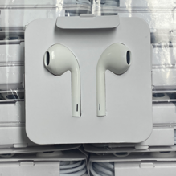 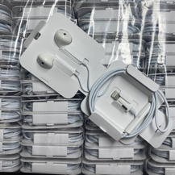 | 4.62 | 4.55 | 4.36 | 4.16
Перехоник APPLE Lighting - AUX Оригинальное качество | Картон, оригинального качества | 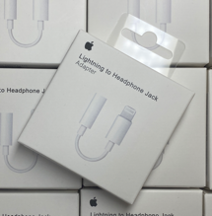 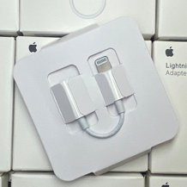 | 7.82 | 7.6 | 7.13 | 6.95
Беспроводная зарядка APPLE Watch series 1-6 Оригинальное качество | Картон, хорошего качества | 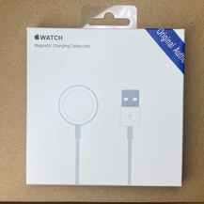 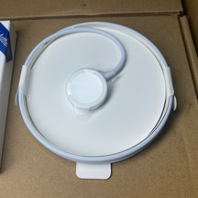 | 13.3 | 12.8 | 12.22 | 11.81
Беспроводная зарядка APPLE Watch series 7 ++ Оригинальное качество | Картон, оригинального качества | 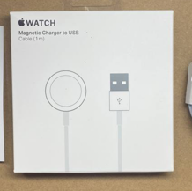 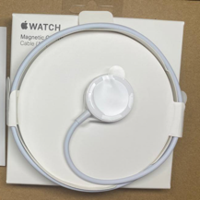 | 15.7 | 15.35 | 14.95 | 14.68

MacBook
NAME | PACKING | PHOTO | ЦЕНА, USD/шт. [от 20 шт.] | ЦЕНА, USD/шт. [от 50 шт.] | ЦЕНА, USD/шт. [от 100 шт.] | ЦЕНА, USD/шт. [от 200 шт.] | ЦЕНА, USD/шт. [от 500 шт.]
Зарядное устройство USB-C 30W Оригинальное качество | Картон, оригинального качества |  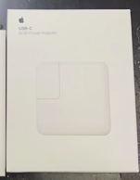 | 18.58 | 17.88 | 16.45 | 15.92 | 14.52
Зарядное устройство USB-C 60W Оригинальное качество | Картон, оригинального качества | 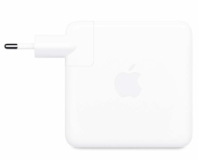 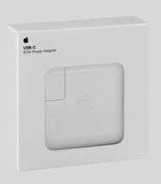 | 21.97 | 21.26 | 20.08 | 19.33 | 17.93
Зарядное устройство USB-C 87W Оригинальное качество | Картон, оригинального качества |  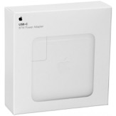 | 25.35 | 24.81 | 23.5 | 22.8 | 21.35
Зарядное устройство USB-C 96W Оригинальное качество | Картон, оригинального качества | 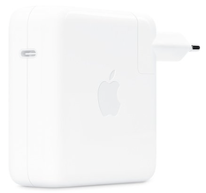 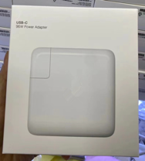 | 29.58 | 28.7 | 27.91 | 26.2 | 25.62
Кабель для питания USB-C to USB-C 2m Оригинальное качество | Бумажная свертка + пакет | 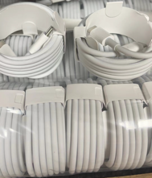 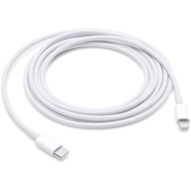 |  |  | 2.31 | 2.27 | 1.71
Кабель для питания USB-C to USB-C 2m Качество [A] | Бумажная свертка + пакет |  |  |  | 4.92 | 4.81 | 4.27
Кабель для питания USB-C to USB-C 2m Качество [B] | Бумажная свертка + пакет |  |  |  | 5.84 | 5.69 | 5.12
Зарядное устройство MagSafe 1 45W Оригинальное качество | Картон, оригинального качества | 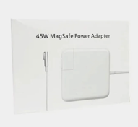 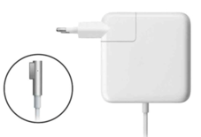 | 21.12 | 20.61 | 19.9 | 18.45 | 17.08
Зарядное устройство MagSafe 1 60W Оригинальное качество | Картон, оригинального качества | 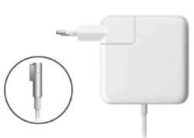 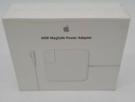 | 20.28 | 19.79 | 18.25 | 17.44 | 16.22
Зарядное устройство MagSafe 1 85W Оригинальное качество | Картон, оригинального качества | 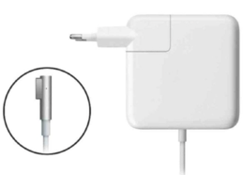 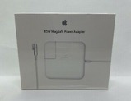 | 25.35 | 24.7 | 23.88 | 22.85 | 21.35
Зарядное устройство MagSafe 2 45W Оригинальное качество | Картон, оригинального качества | 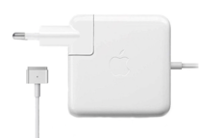 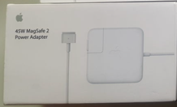 | 21.12 | 20.61 | 19.9 | 18.45 | 17.08
Зарядное устройство MagSafe 2 60W Оригинальное качество | Картон, оригинального качества |  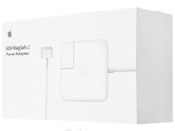 | 20.28 | 19.79 | 18.25 | 17.44 | 16.22
Зарядное устройство MagSafe 2 85W Оригинальное качество | Картон, оригинального качества |  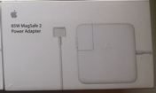 | 25.35 | 24.7 | 23.88 | 22.85 | 21.35
Переходник Вилка EU Качество [A] | Картон, оригинального качества | 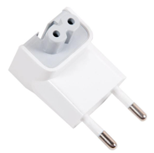 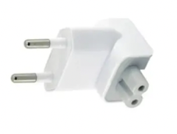 |  |  | 1.24 | 1.1 | 0.78
Переходник Вилка EU Качество [В] | Картон, оригинального качества |  |  |  | 0.62 | 0.55 | 0.39
Кабель для питания MagSafe 2 to USB-C (1,8m) Качество [A] | Картон, оригинального качества |  |  |  | 4.92 | 4.75 | 4.38
Кабель для питания MagSafe 2 to USB-C (2m) Оригинальное качество | Картон, оригинального качества |  |  | 26.7 | 25.84 | 25.22 | 23.79
Кабель для питания MagSafe 1 to USB-C (1,8m) Качество [A] | Картон, оригинального качества |  |  |  | 4.92 | 4.75 | 4.38

Android
NAME | PACKING | PHOTO | ЦЕНА, USD/шт. [от 100 шт.] | ЦЕНА, USD/шт. [от 200 шт.] | ЦЕНА, USD/шт. [от 500 шт.] | ЦЕНА, USD/шт. [от 1000 шт.] | ЦЕНА, USD/шт. [от 3000 шт.]
Блок питания Samsung Мощность 45W Оригинальное качество | Картон, оригинального качества |   | 6.1 | 5.97 | 5.84 | 5.62
Кабель Samsung USB - TYPE-C Оригинальное качество | Пластик, комплектная упаковка |   | 1.88 | 1.65 | 1.31 | 1.12

Разное
NAME | PACKING | PHOTO | ЦЕНА, USD/шт. [от 100 шт.] | ЦЕНА, USD/шт. [от 200 шт.] | ЦЕНА, USD/шт. [от 500 шт.] | ЦЕНА, USD/шт. [от 1000 шт.] | ЦЕНА, USD/шт. [от 3000 шт.]
Перехоник 3-в-1 EU Оригинальное качество | Картон, в коробке по 20 штук |   |  | 0.36 | 0.31 | 0.24 | 0.22

